상품제안서
유니콘 15.6인치 IPS패널 디지털액자 | 상품코드: S36689

 |  |  |  |  |  |  | 02-713-8555 | www.synergygift.co.kr
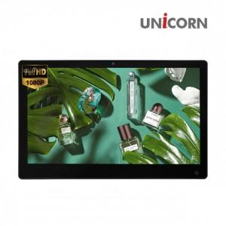

【상세/제작정보】 | 15.6인치 16:9 슬림 와이드 IPS패널

【인쇄/포장옵션】 | 레이저, 스티커, 풀칼라 / 포장불가능

【공급단가】 | 수량 | 10~ | 50~ | 100~ | 300~ | 500~
*VAT별도 | 단가 | 130,000원 | 123,000원 | 117,000원 | 114,000원 | 112,000원

【상품 URL】 | https://www.synergygift.co.kr:443/src/goods_detail.php?gdno=36689

